Sheet1
槽点一：打击音效单一，没气势，接不上的感觉，没连续感

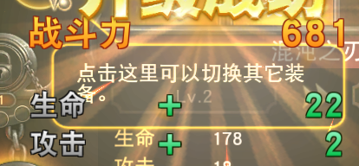

 |  | 槽点二：没人觉得这个加战斗力的数值界面动画很LOW吗,挡着其它界面总是不爽

槽点三：kratos抱起怪物冲撞跑起来的速度感觉有点快，不好控制，而且主角和怪物跑着撞到墙上，会产生偏移

 | 怪被打浮空掉下来到地上的一瞬间感觉卡了一下，动作不连续

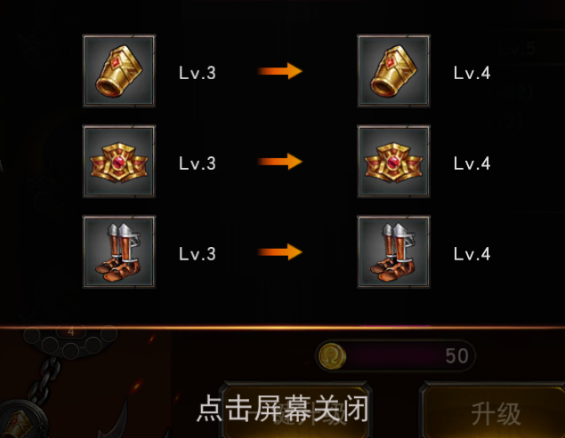

 |  |  |  | 槽点四：点击屏幕关闭那几个字总感觉有点随便或者多余

 |  |  |  |  | 槽点五：那1，2，3，4的数字总让我认为那是级类 的标示；另外那个已经打出星的关卡和未打出星的关卡实在不明显，我一到这个界面犯懵了

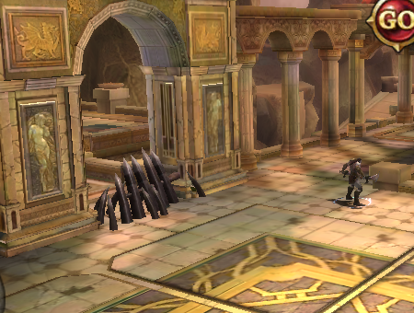

 |  |  | 槽点六：总感觉这个挡怪怪的

槽点七：远程怪放的追踪雷电，根本躲不了，追到天涯海角

槽点八：游戏里的怪和BOSS重复使用率太高了

